II D) 4 A
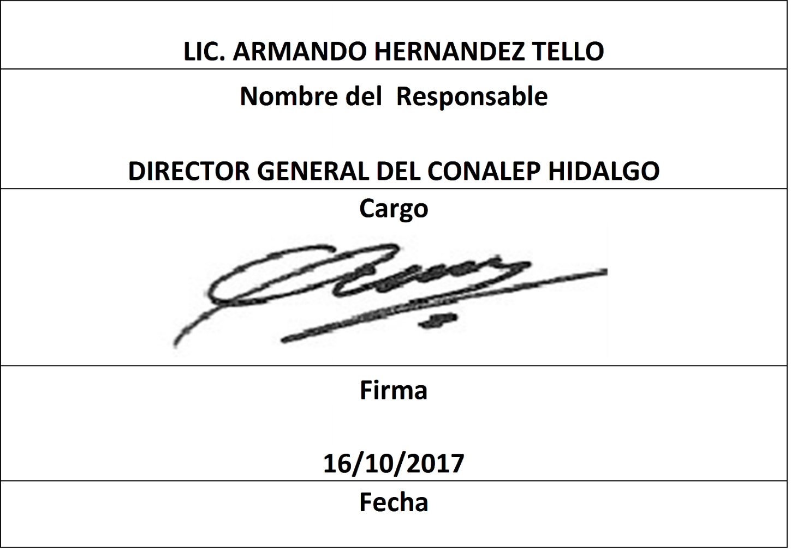
Formato: Trabajadores que Tramitaron Licencia Prejubilatoria en el Periodo |  |  |  |  |  |  |  |  |  |  | Entidad Federativa: |  |  | Hidalgo
Fondo de Aportaciones para la Educación Tecnológica y de Adultos/Colegio Nacional de Educación Profesional Técnica (FAETA/CONALEP) |  |  |  |  |  |  |  |  |  |  |  | No. Trimestre y año: |  | 3ro. Trimestre 2017
 |  |  |  |  |  |  |  |  |  |  |  |  |  |  | Hoja 1 de 1

R.F.C. | CURP | NOMBRE | Clave integrada | Clave Presupuestal |  |  |  |  |  |  | Periodo Licencia |  | Percepciones pagadas con Presupuesto Federal en el Periodo reportado* | Percepciones pagadas con Presupuesto de otra Fuente en el Periodo reportado* | Clave CT Origen
 |  |  |  | Partida Presupuestal | Código de Pago | Clave de Unidad | Clave de Sub Unidad | Clave de Categoría | Horas Semana Mes | Número de Plaza | Inicio | Conclusión

NO APLICA | NO APLICA | NO APLICA | NO APLICA | NO APLICA | NO APLICA | NO APLICA | NO APLICA | NO APLICA | NO APLICA | NO APLICA | NO APLICA | NO APLICA | NO APLICA | NO APLICA | NO APLICA

Total Personas : | 0 |  |  |  |  |  |  | Total Plazas : |  | 0
 |  |  |  |  |  |  |  |  |  |  | Total Pto. Federal |  | 0.00
 |  |  |  |  |  |  |  |  |  |  | Total Ppto. Otras Fuentes |  |  | 0.00

*Total de Percepciones reportadas por la Entidad Federativa como pagadas en el periodo
Fuente : Información proporcionada por las Entidades Federativas

